АП+Прайс

 |  | Рекламное агентство РЕКЛАМА ЛИФТ
 |  | АДРЕСНАЯ ПРОГРАММА И ПРАЙС

 |  | ПОДОЛЬСК

РАЙОН
 | Количество стендов | Микрорайон | Кол-во стендов | Цена А6 за 1стенд | Стоимость А6 за Микр | Цена А5 за 1стенд | Стоимость А5 за Микр | Цена А4 за 1стенд | Стоимость А4 за Микр | Цена А3 за 1стенд | Стоимость А3 за Микр | Дата начала РК (период 1мес) | Рекламный носитель
ПОДОЛЬСК | 29 | Подольск | 29 | - | - | 132.00 | 3,828.00 | 245.00 | 7,105.00 | 450.00 | 13,050.00 | с 6 числа | Закрытый стенд в лифте
Подольск | 29 | Итог | 29 |  | - |  | 3,828.00 |  | 7,105.00 |  | 13,050.00
Бородинская 22 | 4
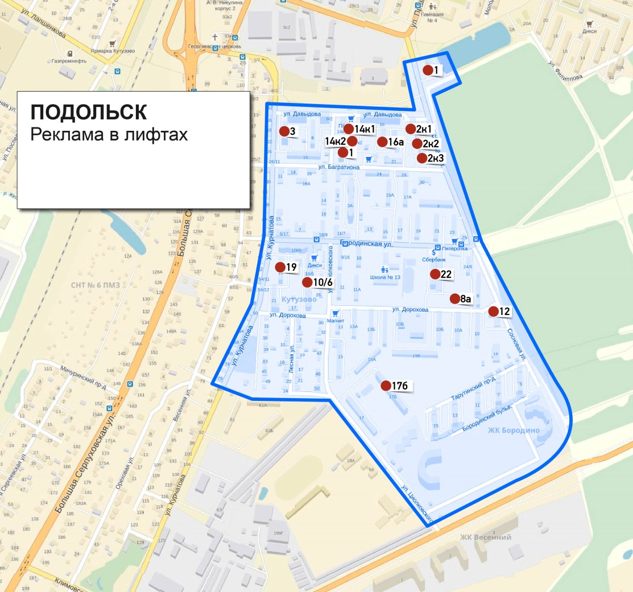
Курчатова 19 | 1
Сосновая 12 | 1
Сосновая 2 к1 | 2
Сосновая 2 к2 | 2
Сосновая 2 к3 | 2
Сосновая 8А | 2
Циолковского 1 | 2
Циолковского 10-6 | 7
Циолковского 17Б | 6
Общий итог | 29

